Control
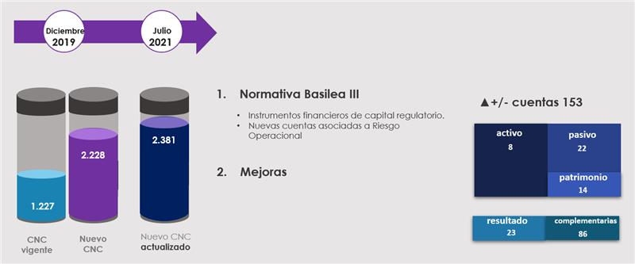
 |  | N° de códigos en la versión CNC para Bancos - Hojas del Empalme |  |  |  | N° de códigos en la versión CNCB - Base de datos Empalme
Tipo de partidas contables | N° Hoja Empalme | Vigente hasta 31-dic-2021 | Año 2022 emitida 20-dic-2019 | Año 2022 actualizada a publicarse | Cambios en versión año 2022 | Año 2022 emitida 20-dic-2019 | Año 2022 actualizada a publicarse | Cambios en versión año 2022 | Conciliación entre ambas versiones del CNCB año 2022 en N° de códigos
Activos | 1 | 22 | 30 | 30 | 0 | 30 | 30 | 0 | Año 2022 emitida 20-dic-2019 | 2228
 | 2 | 42 | 116 | 116 | 0 | 116 | 116 | 0 | Altas = Conceptos insertados | 160 | 153
 | 3 | 111 | 143 | 148 | 5 | 143 | 148 | 5 | Bajas = Conceptos eliminados | (7)
 | 4 | 36 | 55 | 57 | 2 | 55 | 57 | 2 | Suma de códigos | 2381
 | 5 | 15 | 52 | 53 | 1 | 52 | 53 | 1 | Año 2022 actualizada a publicarse | 2381
Pasivos | 6 | 21 | 37 | 37 | 0 | 37 | 37 | 0 | Diferencias | 0
 | 7 | 81 | 113 | 118 | 5 | 113 | 118 | 5
 | 8 | 25 | 47 | 61 | 14 | 47 | 61 | 14 | Variaciones por tipo de partidas contables - Hojas del Empalme
 | 9 | 12 | 35 | 38 | 3 | 35 | 38 | 3
Patrimonio | 10 | 21 | 37 | 51 | 14 | 37 | 51 | 14 | Activos | 8
Estado de Resultados y de Otro Resultado Integral | 11 | 38 | 148 | 151 | 3 | 148 | 151 | 3 | Pasivos | 22
 | 12 | 29 | 101 | 102 | 1 | 101 | 102 | 1 | Patrimonio | 14
 | 13 | 20 | 143 | 146 | 3 | 143 | 146 | 3 | Resultados | 23
 | 14 | 13 | 100 | 102 | 2 | 100 | 102 | 2 | Información complementaria | 86
 | 15 | 67 | 122 | 122 | 0 | 122 | 122 | 0 | Total variaciones en N° de códigos | 153
 | 16 | 14 | 48 | 48 | 0 | 48 | 48 | 0
 | 17 | 0 | 60 | 60 | 0 | 60 | 60 | 0
 | 18 | 24 | 100 | 106 | 6 | 100 | 106 | 6 | N° de códigos en la versión CNCB - Base de datos Empalme
 | 19 | 25 | 76 | 79 | 3 | 76 | 79 | 3 | Alta | 160
 | 20 | 15 | 33 | 33 | 0 | 33 | 33 | 0 | Baja | (7)
 | 21 | 37 | 81 | 80 | -1 | 81 | 80 | -1 | Variaciones | 153
 | 22 | 14 | 66 | 72 | 6 | 66 | 72 | 6 | Cambio (baja / alta) | (78)
 | 23 | 29 | 88 | 89 | 1 | 88 | 89 | 1
 | 24 | 11 | 13 | 13 | 0 | 13 | 13 | 0 | Base de datos Empalme - Cambio por baja / alta en N° de códigos (i)
 | 25 | 0 | 31 | 30 | -1 | 31 | 30 | -1 | baja / alta | (78)
Información complementaria | 26 | 204 | 150 | 150 | 0 | 150 | 150 | 0 | i) Se refieren a modificaciones del nombre asociado al código incorporado entre ambas versiones del CNCB año 2022 y a bajas / altas de códigos pero el nombre asociado al código se mantiene entre ambas versiones del CNCB año 2022.
 | 27 | 137 | 106 | 154 | 48 | 106 | 154 | 48
 | 28 | 164 | 97 | 135 | 38 | 97 | 135 | 38
Totales |  | 1227 | 2228 | 2381 | 153 | 2228 | 2381 | 153

 |  |  |  |  |  |  |  |  | Ejemplos: | CNCB versión
 |  |  |  |  |  |  |  |  | A) Modificaciones del nombre asociado al código | año 2022
 |  |  |  |  |  |  |  |  | 34000.00.00 Utilidades retenidas de ejercicos anteriores | Dec-19
 |  |  |  |  |  |  |  |  | 34000.00.00 Utilidades (pérdidas) acumuladas de ejercicos anteriores | Aug-21
 |  |  |  |  |  |  |  |  | B) Bajas y altas de códigos pero el nombre asociado al código se mantiene
 |  |  |  |  |  |  |  |  | 24500.02.02 Bonos subordinados | Dec-19
 |  |  |  |  |  |  |  |  | 25500.01.02 Bonos subordinados | Aug-21

